表紙
Wind Racer
タイプ3 仕様書

Home
記入者：吉積 佳奈
目次へ戻る | ***機能
 | 機能概要
Homeシーン
1、チュートリアルをタップするとフェードアウトしながら SelectCourseシーン（チュートリアルコース選択）に遷移。
 | 機能の説明

画面イメージ
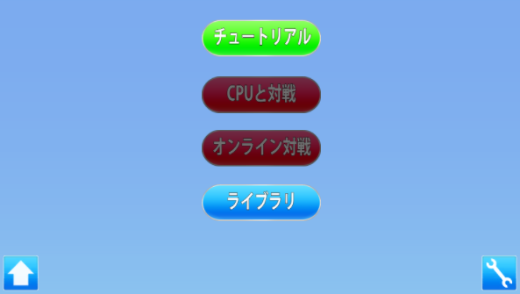 |  | Homeシーン 1、チュートリアルをタップするとフェードアウトしながら SelectCourseシーン（チュートリアルコース選択）に遷移。
該当シート：SelectCourse

 |  | 該当シート：SelectCourse

SelectCourse
記入者：吉積 佳奈
目次へ戻る | ***機能
 | 機能概要 |  | 該当シーン
 | 機能の説明

画面イメージ
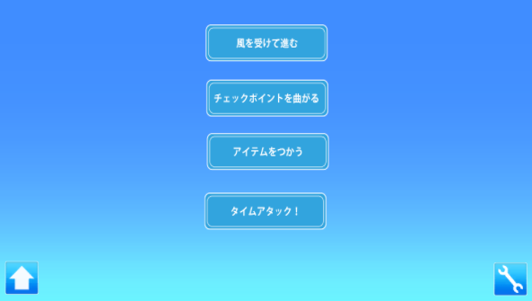 ① |  | SelectCourseシーン
 |  | 1、HomeシーンからフェードインしながらSelectCourseシーン
 |  | （チュートリアルコース選択）に遷移。

 |  | 2、それぞれのチュートリアル項目をタップすると、選んだ
 |  | チュートリアルの説明を別ウィンドウで表示。

チュートリアル項目をタップ
Cancelをタップ

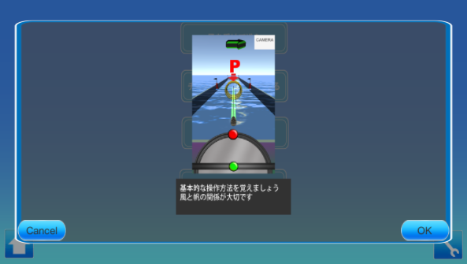 ②
 |  | 3-1、OKを選んだ場合はフェードアウトしながらTutorialシーン
 |  | （船選択）に遷移。
 |  | 該当シート：Tutorial

 |  | 3-2、Cancelを選んだ場合は、表示されてるウィンドウを消して
 |  | コース選択画面に戻る。

Tutorial
記入者：吉積 佳奈
目次へ戻る | ***機能
 | 機能概要
 | 機能の説明

画面イメージ
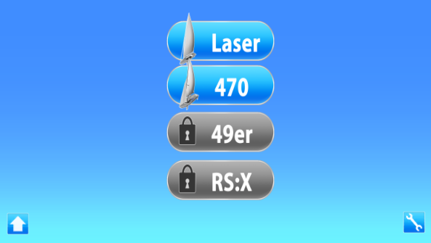 ① |  | Tutorialシーン
 |  | 1、SelectCourseシーンからフェードインしながらTutorialシーン
 |  | （船選択）に遷移。

Homeシーン
1、チュートリアルをタップするとフェードアウト
しながらSelectCourseシーンに遷移。
 |  | 2、それぞれの船の項目をタップすると、選んだ船の説明を
 |  | 別ウィンドウで表示。

船の項目を
タップ
Cancelをタップ

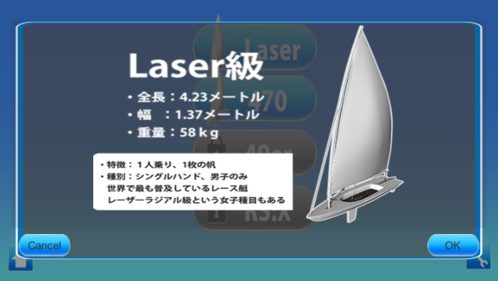 ②
 |  | 3-1、OKを選んだ場合はフェードアウトしながらInTutorialシーン
 |  | （選んだチュートリアルシーン）に遷移
 |  | 該当シート：InTutorial

 |  | 3-2、Cancelを選んだ場合は、表示されてるウィンドウを消して
 |  | 船選択画面に戻る。

InTutorial
記入者：吉積 佳奈
目次へ戻る | ***機能
 | 機能概要
 | 機能の説明

画面イメージ
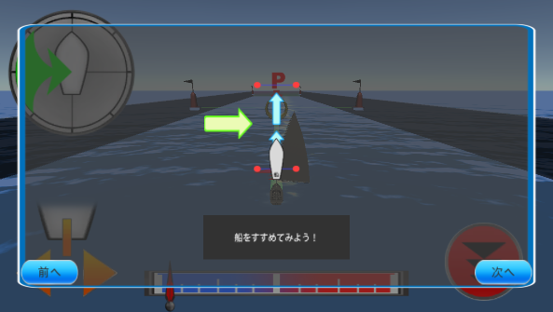 ① |  | チュートリアルの流れ
 |  | 1、チュートリアルは最初にアニメーションで説明を表示。
 |  | ＊タイムアタックはこの説明がありません

 |  | アニメーションの順番は別途シート参照
 |  | 風を受けて進む、アニメーションの表示順：Tutorial1
 |  | チェックポイントを曲がる、アニメーションの表示順：Tutorial2
 |  | アイテムを使う、アニメーションの表示順：Tutorial2

 |  | 2、「次へ」をタップして次の説明アニメーションを表示
 |  | 「前へ」をタップすると一つ前の説明アニメーションを表示

次へをタップ

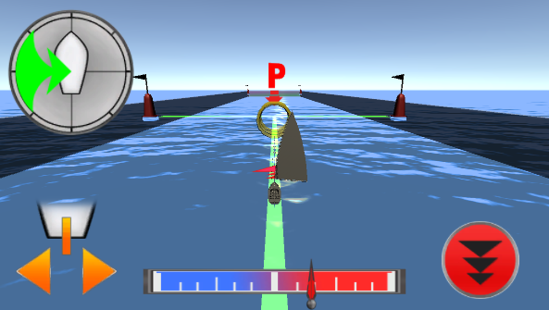 ②

 |  | 3、説明アニメーションの表示が終わったら、説明ウィンドウを
 |  | 消す。

ゴール後

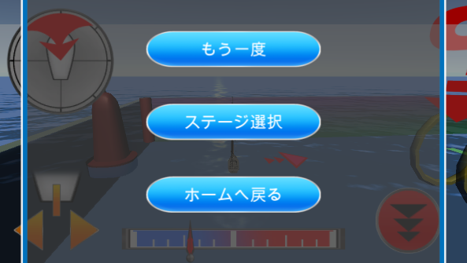 ③

 |  | 4、ゴール後「もう一度」「ステージ選択」「ホームへ戻る」を
 |  | 別ウィンドウで表示。

 |  | 5-1、「もう一度」を選んだ場合はフェードアウトしながら
 |  | ①に戻る。

もう一度を
選んだ場合
 |  | 5-2、「ステージ選択」を選んだ場合はフェードアウトしながら
 |  | SelectCourseシーンに遷移する。
 |  | 該当シート：SelectCourse

 |  | 5-3、「ホームへ戻る」を選んだ場合はフェードアウトしながら
 |  | Homeシーンに遷移する。
 |  | 該当シート：Home

Tutorial1
記入者：吉積 佳奈
目次へ戻る | ***機能
 | 機能概要
 | 機能の説明

画面イメージ

Homeシーン
1、チュートリアルをタップするとフェードアウト
しながらSelectCourseシーンに遷移。

Tutorial2
記入者：吉積 佳奈
目次へ戻る | ***機能
 | 機能概要
 | 機能の説明

画面イメージ

Homeシーン
1、チュートリアルをタップするとフェードアウト
しながらSelectCourseシーンに遷移。

Tutorial3
記入者：吉積 佳奈
目次へ戻る | ***機能
 | 機能概要
 | 機能の説明

画面イメージ

Homeシーン
1、チュートリアルをタップするとフェードアウト
しながらSelectCourseシーンに遷移。

